ÍNDICE
ÍNDICE

DURACIÓN
CONVEXIDAD

 | 1 | 5
 | 2 | 6
 | 3 | 7
 | 4 | 8
INMUNIZACIÓN
PORTAFOLIOS

 | 9 | 13
 | 10 | 14
 | 11 | 15
 | 12 | 16
 |  |  | MF_DMC8.

5
 |  |  | AÑO |  | FLUJO |  |  | Tasa | h
 |  |  | 2 |  | $10,000 |  |  | 6% | -0.1%
 |  |  | 10 |  | $25,000

a) | $22,859.83

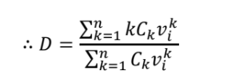
b) | 6.4956407014

 |  |  |  |  |  |  |  |  |  |  | $157,398.62 |  | 6.8853791435
 |  |  |  |  |  |  |  |  |  |  | $22,859.83

 |  |  |  |  | 6.4956407014

c) | 61.863599598

 |  |  |  |  |  |  |  |  |  |  |  |  | 1414191.37
 |  |  |  |  |  |  |  |  |  |  |  |  | 22859.83

 |  | 61.863599598

d) | $23,008.32

e) | $23,009.03

f) | $23,009.03

Utilizando las funciones del módulo "Formulas_Irregulares" |  |  | a) | 22859.833823 |  | b) | 6.4956407014 |  | c) | 61.863589236 |  | f) | 23009.03

 |  |  |  | AÑO | 2 | 10

 |  |  |  | FLUJO | $10,000 | $25,000

9
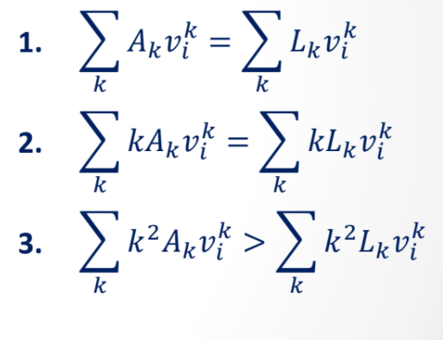

 |  |  |  |  |  |  |  |  |  |  | i
 |  |  |  |  |  |  |  |  |  |  | 10%

 |  | => | X | 0.90909090909 | + | Y | 0.7513148009 | = | 826.44628099

 |  | => | X | 0.82644628099 | + | Y | 2.0490403661 | = | 1502.6296018

X | 0.90909090909 | + | Y | 0.7513148009 | = | 826.44628099
X | 0.82644628099 | + | Y | 2.0490403661 | = | 1502.6296018

0.90909090909 | 0.7513148009 | X |  | 826.44628099 |  |  | X |  | 1.65 | -0.605 | 826.44628099 | X | 454.54545455
0.82644628099 | 2.0490403661 | Y |  | 1502.6296018 |  |  | Y |  | -0.6655 | 0.73205 | 1502.6296018 | Y | 550

 |  |  |  |  |  | => | 4132.231405 | > | 3305.785124

13
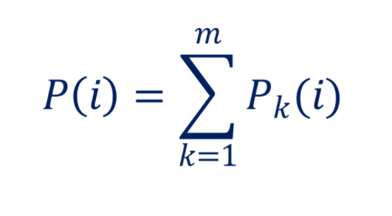

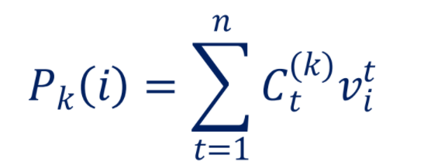

15
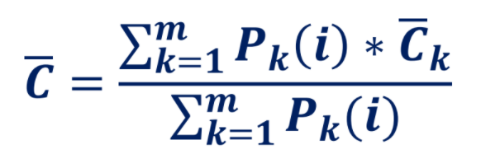

 | BCC |  | Perpetuidad | 10% | Anualidad
C | 1000 | K | 2000 | Tiempos | 1 | 3 | DM | 9.1054826865
n | 8 | i | 10% | Flujos | 1000 | 2000
i | 10% | Precio | 20000 |  |  |  | Convexidad | 176.76910456
Precio | 466.50738021 | DM | 10 | Precio | 2411.7205109
DM | 7.2727272727 | Conv | 200 | DM | 2.0419144718
Conv | 59.504132231 |  |  | Conve | 6.8020905744

Sheet1
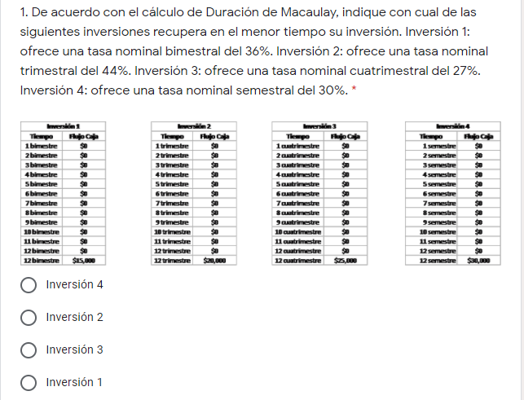

Macaulay's Duration |  |  |  |  | Claramente se nota que las 4 inversiones son BCC.
Option | Yield rate | Maduration | Duration |  | Afortunadamente, las tasas son nominales correspondientes al plazo de maduracion.
1 | 0.06 | 12 | 12 | bimestres | Trivialmente, el tiempo de recuperación se da hasta el final del plazo de maduracion.
2 | 0.11 | 12 | 12 | trimestres
3 | 0.09 | 12 | 12 | cuatrimestres | La mejor opcion es la primera.
4 | 0.15 | 12 | 12 | semestres

Sheet2
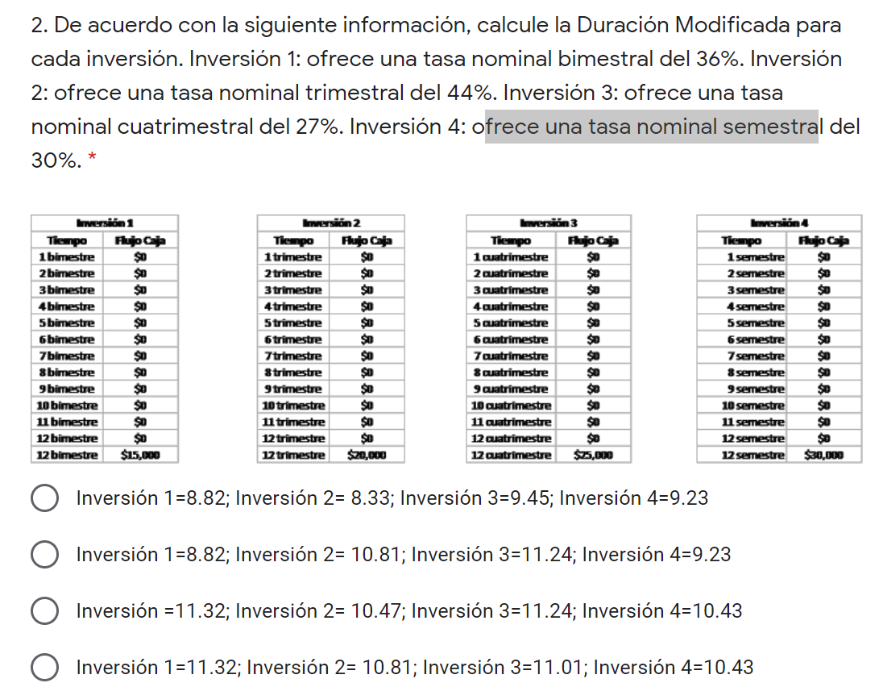

 |  |  |  | Son los datos del problema anterior, pero ahora me piden la Duracion Modificada.
 |  |  |  | Utilizando la fórmula correspondiente, obtengo que la respuesta es D

Macaulay's Duration
Option | Yield rate | Maduration | Modified Duration
1 | 0.06 | 12 | 11.32
2 | 0.11 | 12 | 10.81
3 | 0.09 | 12 | 11.01
4 | 0.15 | 12 | 10.43

Sheet3
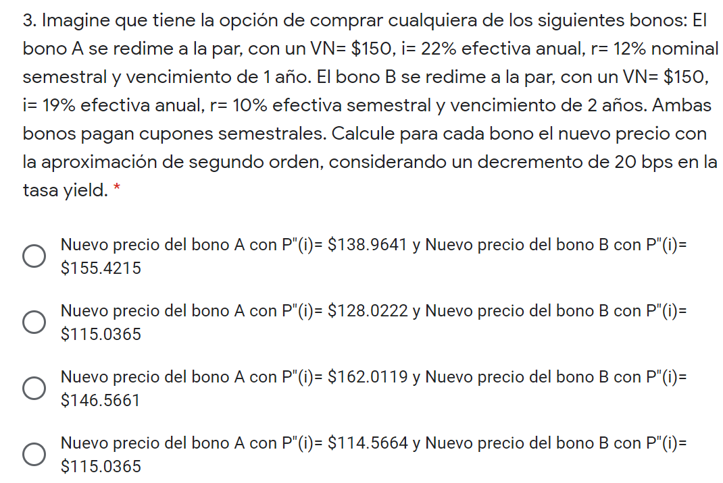

BONO |  | BONO
F | $150 | F | $150
C | $150 | C | $150
n | 2 | n | 4
r | 6% | r | 10%
i | 10% | i | 9%
i+h | 10.3% | i+h | 8.9%
h | -0.2% | h | -0.2%
CÁLCULOS |  | CÁLCULOS
DURACIÓN M | 1.7574418295 | DURACIÓN M | 3.2037919993
CONVEXIDAD | 4.7251080242 | CONVEXIDAD | 13.997476451
P(i) | $138.48 | P(i) | $154.44
P(i+h) EXACTO | $138.96 | P(i+h) EXACTO | $155.42
P(i+h) Aprox 1° | $138.96 | P(i+h) Aprox 1° | $155.42
P(i+h) Aprox 2° | $138.96 | P(i+h) Aprox 2° | $155.42
ERROR 1° | -$0.00 | ERROR 1° | -$0.00
ERROR 2° | -$0.00 | ERROR 2° | -$0.00

 |  |  |  | Por lo tanto, la respuesta correcta es la A

Sheet4
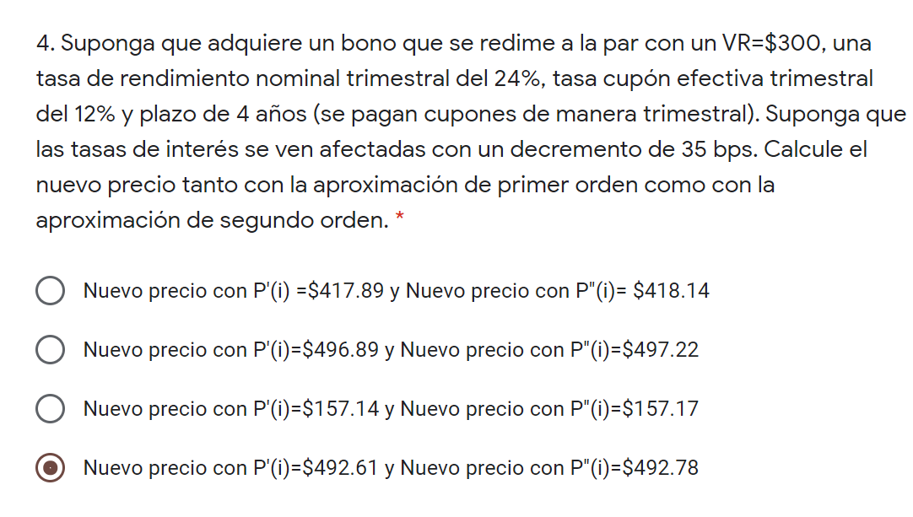

BONO
F | $300 | Disminución: | 0.0035
C | $300
n | 16
r | 12% | La respuesta correcta es la B
i | 6% | Suponiendo que por "tasas de interes" solo se refiere a la tasa i. Por supuesto que deberia ser asi, pues
i+h | 5.7% | la tasa r es la de redencion, pero no entiendo el porqué de ponen el plurar la tasa. Como sea, la respuesta es la B
h | -0.35%
CÁLCULOS
DURACIÓN M | 8.8834480854
CONVEXIDAD | 113.49355493
P(i) | $481.91
P(i+h) EXACTO | $497.23
P(i+h) Aprox 1° | $496.89
P(i+h) Aprox 2° | $497.22
ERROR 1° | -$0.34
ERROR 2° | -$0.01

Sheet5
